상품제안서
SM 3단완자 무지+바스+120g 3P | 상품코드: F02743

 |  |  |  |  |  |  | 02-412-0044 | www.easy1.co.kr
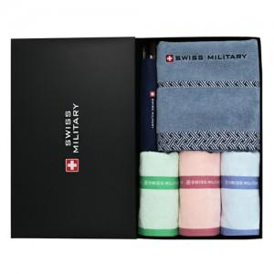

【상세/제작정보】 | *타올 자수인쇄는 크기, 난이도 등에 따라 금액이 달라질 수 있으므로 별도 문의 바랍니다.

【인쇄/포장옵션】 | 실크, 원단인쇄 / 포장지포장

【공급단가】 | 수량 | 100~ | 300~ | 500~ | 1,000~ | 3,000~
*VAT별도 | 단가 | 35,770원 | 34,450원 | 33,120원 | 31,800원 | 31,000원

【상품 URL】 | https://dev.easy1.co.kr:443/src/goods_detail.php?gdno=2743

